상품제안서
카카오프렌즈 노크식 수정테이프 | 상품코드: S40321

 |  |  |  |  |  |  | 02-713-8555 | www.synergygift.co.kr
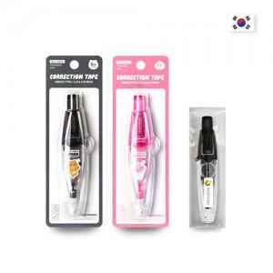

【상세/제작정보】 | <p><span style="font-size: 14pt;">※ 인쇄 없을시 기본케이스 출고, 스티커 제작시 OPP포장 된 상태로 출고 됩니다.</span></p>

【인쇄/포장옵션】 | 라벨스티커 / OPP포장(라벨스티커 제작 가능)

【공급단가】 | 수량 | 100~ | 300~ | 1,000~ | 3,000~ | 10,000~
*VAT별도 | 라이언 | 2,280원 | 2,170원 | 2,070원 | 2,030원 | 1,960원
 | 어피치 | 2,280원 | 2,170원 | 2,070원 | 2,030원 | 1,960원

【상품 URL】 | https://www.synergygift.co.kr:443/src/goods_detail.php?gdno=40321

